视频证据
#1 pick_dual_bottles-demo_clean-100010：用户回放与截图

归属：表单 #1，seed=100010（用户已确认）。
阶段：Approach（初判）。时间：34秒左右。
来源：2026-10-11 用户截图与回放描述。动态过程依据用户回放，不由单帧证明。

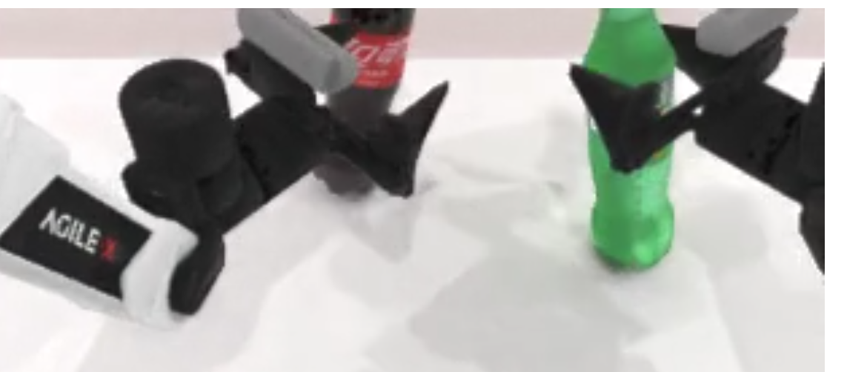

用户回放：一只机械夹爪末端未对准瓶身，在瓶子上半部位置施力并将瓶子顶翻；另一瓶也出现类似问题。

截图可见：夹爪位于两瓶上半部附近；本图仍显示瓶子直立，不能单独证明完整顶翻过程。

原因假设：接近对准偏差及接触位置偏高，可能造成侧向作用和倾覆。实际接触力、瓶子重心与因果关系尚未测量。

优化方向：用户建议抓物体下半部分。具体待验证方案：先对准可稳定夹持的瓶身中下部，避免夹爪单侧先撞瓶身，再验证降低抓取高度能否减少顶翻。需保留桌面间隙，避免只降低高度却仍未对准。

日志核对：用户补充约34s，frame340/action51/chunk1（51–100）。400/400动作、8块失败。bottle1末态高度变化−70.6cm，bottle2为+3.3cm。

训练建议：先核查成功示教是否已有稳定对准及较低抓取区域，再提高这些阶段的训练窗采样；不直接手改动作标签的抓取高度。 采样权重仅由允许示教统计产生，不使用评测失败/环境打分。通用边界见训练建议575行起。 详细方案见“训练建议”页。

#2 pick_dual_bottles-demo_clean-100011：用户回放与截图

归属：表单 #2，seed=100011（用户已确认）。
阶段：Approach（初判）。时间：26秒左右。
来源：2026-10-11 用户截图与回放描述。动态过程依据用户回放，不由单帧证明。

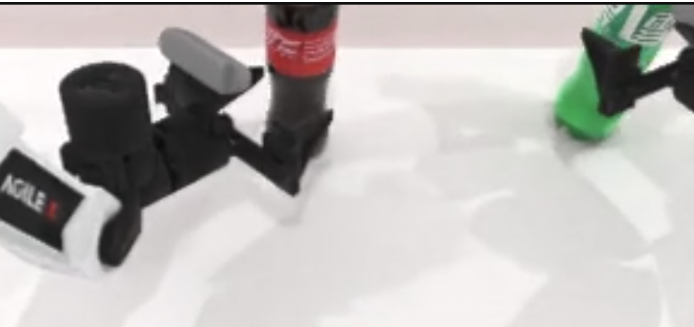

用户回放：约26秒，绿瓶接触位置仍偏高。深色瓶虽然接触下半部，但夹爪接触后突然横移，随后又撤回，导致瓶子倾倒、任务失败。

截图可见：绿瓶旁夹爪位于较高位置，深色瓶旁夹爪较低；横移、撤回和倒下顺序需视频连续帧，不能由本图单独确定。

原因假设：绿瓶可能存在接触点偏高。深色瓶的接触后切向位移及方向反转可能造成倾覆；根部关节是否速度过快、哪一关节主导末端横移均未确认。

优化方向：用户建议在接近/接触时避免根部舵机快速横移。建议改成：避免接触前后末端非必要的切向横移和往返，保持夹持对准。仅限制一个关节或一律减速未必有效；若试速度/加速度限制，需先核规则且单独评测。

日志核对：26.0秒对应frame 260、action_count=44，处于chunk 0（动作1–50），不是块切换。左臂第一个关节目标在动作43→44变化-0.0458rad，44→45变化+0.0262rad。目标有反转，不等于实际速度或根部关节已确诊。

训练建议：优先重采样稳定接近/闭合的成功示教窗口；再候选加入动作差分匹配损失，学习示教变化而非让动作趋零。保持 flow-matching 主损失，不把模型流速度当成舵机速度。 采样权重仅由允许示教统计产生，不使用评测失败/环境打分。通用边界见训练建议575行起。 详细方案见“训练建议”页。

#3 place_object_basket-demo_clean-100010：用户回放与截图

归属：表单 #3，seed=100010（用户于2026-10-12明确确认，原1000010为笔误）。
阶段：Grasp（初判）。时间：33秒左右。
来源：2026-10-11 用户截图与回放描述。动态过程依据用户回放，不由单帧证明。

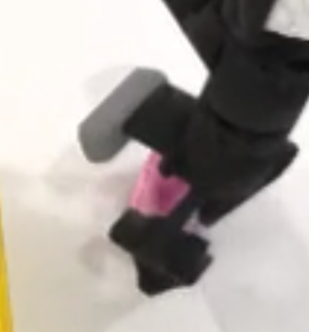

用户回放：约33秒首次抓小车，夹爪倾斜，位置基本正确但未能夹取；随后误触篮子使其移位。用户尚不确定碰篮原因及双臂分工。

截图可见：裁剪图可见粉色小车附近的夹爪呈倾斜投影；缺少桌面参考和完整视角，不能从单帧量出三维姿态或证明倾斜是唯一原因。

原因假设：抓取姿态与小车可夹区域不匹配，或闭合时机/指尖接触不佳，可能导致未建立稳定夹持。失败后仍推进放置/抓篮阶段是候选原因；不能将专家 play_once 当成 E0 在线执行脚本，也未确诊哪只爪造成篮子位移。

优化方向：用户建议垂直桌面夹取、失败后回初始位重试。建议先对照成功示教的接近方向、绕垂直轴朝向与开合时机，再验证姿态改进；回撤后须重新观察当前物体/篮子位置，不能盲目重放。机械臂回撤不等于环境重置，失败后重置 episode 不纳入当前方案。

日志核对：33.0s = frame330、action_count52、chunk1（动作51–100）。本回合参数 {a}=right、{b}=left：右臂抓车放篮并释放后抬高回撤，左臂抓篮并提起。边界日志篮子最大位移14.54cm、小车4.38cm，无明显抬升；篮子首次采样到位移在动作100→150之间，无法定位实际接触帧。

训练建议：优先核查并适度重采样成功示教中的抓取—提起与放置—避碰回撤—另一臂抓篮窗口；保持原始图像/状态/动作配对。不把失败轨迹当正样本，不凭空补恢复动作；缺少允许的恢复示教时不能宣称 BC 会学会重试。 采样权重仅由允许示教统计产生，不使用评测失败/环境打分。通用边界见训练建议575行起。 详细方案见“训练建议”页。

#4 place_object_basket-demo_clean-100011：用户回放与截图

归属：表单 #4，seed=100011（用户已确认）。
阶段：Placement（初判）。时间：91秒左右。
来源：2026-10-11 用户截图与回放描述。动态过程依据用户回放，不由单帧证明。

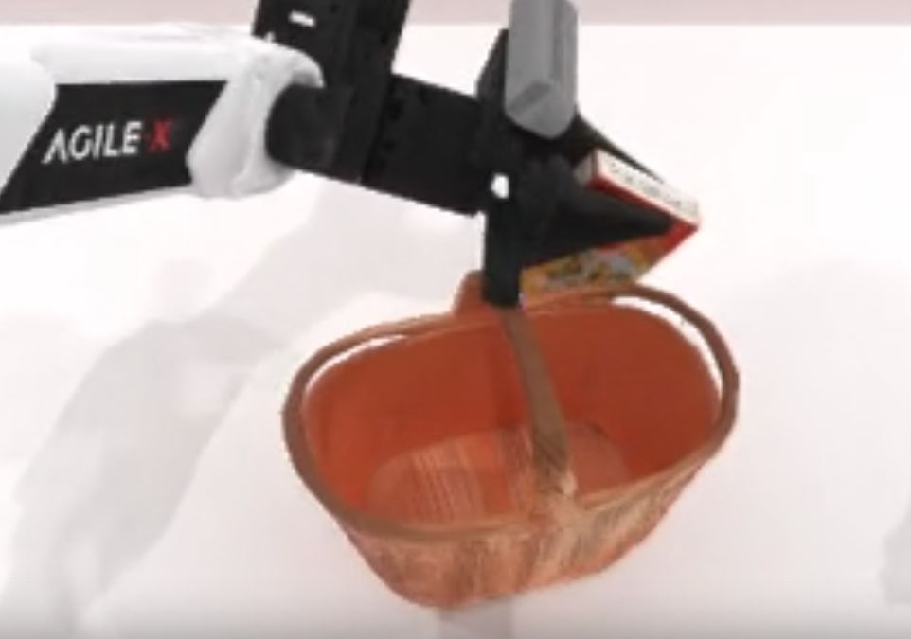

用户回放：物品已经抓取并提起，但搬运/放置时碰篮子，导致放歪；末段夹爪向上扬起，篮子被带起后飞出。用户推测夹篮过紧。

截图可见：夹爪仍夹持红黄盒状物，物品倾斜且位于篮沿附近；单帧不能确认接触顺序、夹持力或篮子飞出过程。日志确认物品为扑克牌盒。

原因假设：物品/夹爪经过篮沿时净空或姿态不足，可能扰动篮子并导致放置偏离；后续抓篮与搬移的姿态/释放时机不协调可能造成失稳。夹持过紧仅为用户假设，现有记录没有夹持力；抬篮本身是预定步骤，不能当成错误。

优化方向：用户建议闭合时少移动、闭合持物回原位重观察、移动篮子时少改变夹爪角度。建议闭合建立夹持时减少非必要漂移，再提至安全净空重观察，而非强制完整复位；随后绕开篮沿放置。抓篮后保留必要约5cm抬升与横移，控制不必要俯仰/翻滚，保持篮口稳定。

日志核对：用户补充约91s，frame910/action147/chunk2（101–150）。E0失败，700/700动作、14块。{a}=left、{b}=right：左臂放扑克牌盒，右臂抓篮提起。动作100盒高10.31cm；动作300篮高4.92cm、篮口轴与竖直点积约0.554；动作350篮低69.06cm，末态篮位置z=0.0515m。边界数据支持提起后掉落/失稳，不证明“夹过紧”。

训练建议：核查成功示教中闭合—提起、越篮沿—放置—释放、右臂抓篮—稳定抬移窗口，温和增加采样。只使用允许 clean 示教，保持图像/状态/动作配对；不手改为“始终不抬篮”，不训练本次失败动作。完整持物复位/恢复若无示教，不能保证通过 BC 学会。 采样权重仅由允许示教统计产生，不使用评测失败/环境打分。通用边界见训练建议575行起。 详细方案见“训练建议”页。

#5 stack_blocks_two-demo_clean-100010：用户回放与截图

归属：表单 #5，seed=100010（用户已确认）。
阶段：Grasp（初判）。时间：70秒左右。
来源：2026-10-11 用户截图与回放描述。动态过程依据用户回放，不由单帧证明。

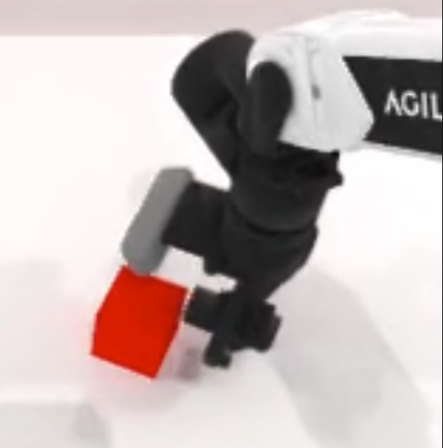

用户回放：红色方块未能夹取成功。用户建议失败后可在下一动作块回到初始姿态，再观察判断并抓取；同时询问是否按固定位置执行，还是由 VLA 根据图像决定。

截图可见：红色方块倾斜并位于右侧夹爪指尖附近；单帧不能确定夹爪是否形成稳定夹持、之后是否提起，也不能确定具体闭合时机。

原因假设：可能在夹持建立前未充分对准，或夹爪姿态/闭合时机不适合方块，导致挤动、侧推而未稳定提起。后续纠正能力不足是候选；尚未证明 VLA 忽略新图像或固定坐标控制。

优化方向：将用户“重置”明确为同回合机械臂安全回撤、重新对准和抓取，不重置环境。新块已会读取当前图像/状态，不必先回原位才能观察；如果遮挡/接近姿态不佳，安全回撤有意义。避免每块强制完整复位，已抓住时可能打断搬运。

日志核对：用户补充约70s，frame700/action114/chunk2（101–150）。E0失败，800/800动作、16块，每块50动作。红块边界最大位移11.37cm、最大抬高0.71mm；绿块边界位置不变。仓库循环每块 get_obs→三路RGB/关节状态/指令→policy.infer→执行50动作。未见抓取失败自动回原位分支；场景位置/朝向由seed采样，非所有回合固定坐标。

训练建议：先核查并适度增加允许成功示教中接近—闭合—稳定提起窗口采样；核动作、开合与三路图像对齐。恢复行为需要允许示教支持，不从失败 rollout 构造训练监督。更短动作执行窗口可作为通用推理对照，须披露并独立评测。 采样权重仅由允许示教统计产生，不使用评测失败/环境打分。通用边界见训练建议575行起。 详细方案见“训练建议”页。

#6 stack_blocks_two-demo_clean-100011：用户回放与截图

归属：表单 #6，seed=100011（用户已确认）。
阶段：Release（初判）。时间：88秒左右。
来源：2026-10-11 用户截图与回放描述。动态过程依据用户回放，不由单帧证明。

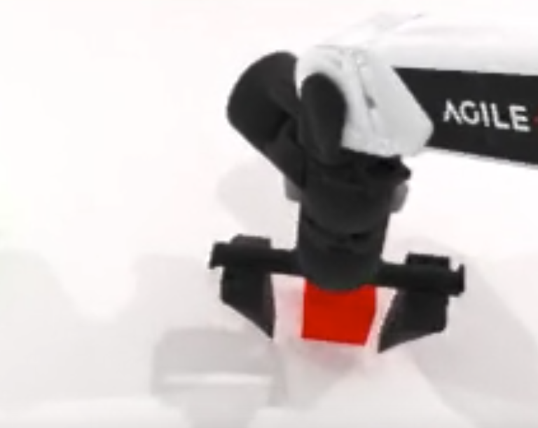

用户回放：约1分28秒：红块已夹取成功并放下，但夹爪尚未竖直上抬到安全高度就横移，碰到已放好的红块，使其位置再次偏移。

截图可见：夹爪张开，红块位于指爪之间、夹爪主体下方，间隙看起来较小；单帧无法量出三维净空或证明横移—接触—偏移的完整时序。

原因假设：释放后退离路径净空不足，横移过早，可能由指爪或夹爪主体再次接触红块。需连续帧核对是否充分张爪及真正离开物块，再确定抬升不足与横移的贡献。

优化方向：用户建议先竖直上抬到一定高度再平移。建议明确为放下并充分释放后，末端先沿世界竖直方向抬到能避开物块的净空，再横向回撤。当前任务专家 place_actor 后已有 z=0.07m 的上抬，可作示教核查参考，不把7cm硬编码成所有任务的统一阈值。

日志核对：88.0s对应frame880、action_count144、chunk2（动作101–150），不在块切换点。E0失败，800/800动作、16块；红块动作100抬高8.22cm、150回桌面，150→300平面又移约12.82cm；绿块边界不动。边界位姿支持提起/放下后再移位，但不能证明具体接触或放置已达目标。

训练建议：优先核查允许成功示教是否保留放置—张爪—竖直退离—平移回撤尾段，以及转换裁剪、掩码和窗口边界；温和增加跨释放/回撤窗口采样，保留夹持与搬运覆盖。保持图像/状态/动作配对，不改为任务专属硬编码。 采样权重仅由允许示教统计产生，不使用评测失败/环境打分。通用边界见训练建议575行起。 详细方案见“训练建议”页。

#7 handover_block-demo_clean-100011：用户回放与截图

归属：表单 #7，seed=100011（用户已确认）。
阶段：Approach（初判）。时间：41秒左右。
来源：2026-10-11 用户截图与回放描述。动态过程依据用户回放，不由单帧证明。

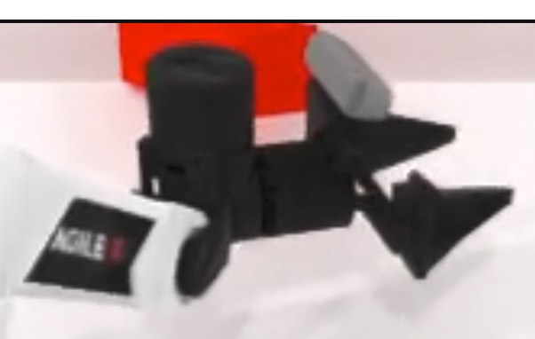

用户回放：约41秒，夹爪首次到达的位置偏离物块，接近时将物块碰倒；用户怀疑开始没有识别准，目前没有明确优化方案。

截图可见：夹爪与红色长块在图中接近且呈投影错位，长块部分被画面裁切；单帧不能确定三维误差、接触点及倾倒时序。

原因假设：视觉定位/深度估计偏差，或夹爪接近方向、姿态、闭合时机不匹配，均可能造成单侧碰撞后倾覆。VLA直接生成动作，当前没有单独的目标坐标输出，无法从夹爪位置偏直接分离视觉与动作生成错误。

优化方向：先查三路图像顺序/缩放、图像—关节状态—动作时间对齐及动作接口；再对照允许成功示教的预抓位置、接近方向、开合时机。减少夹持建立前的非必要侧推，抓取区域按示教核查，不直接统一降低抓取高度或限速。更短执行窗口可单列通用推理对照。

日志核对：41.0s对应frame410、action_count64、chunk1（动作51–100），不在块切换点。动作50长块仍直立，100时长轴近水平、中心低约7cm。回合失败，800/800动作、16块，目标垫边界不动。源码长块尺寸约6×6×20cm，左臂先抓、右臂接手放垫，失败发生在交接前。

训练建议：优先核查并温和增加成功示教中预接近—对准—闭合—稳定提起窗口采样，阶段标记来自允许示教本身；保留任务覆盖。图像增广须与同一步各视角几何配对一致，避免独立翻转/裁剪造成错配。暂不以此例直接更换编码器或添加硬编码坐标。 采样权重仅由允许示教统计产生，不使用评测失败/环境打分。通用边界见训练建议575行起。 详细方案见“训练建议”页。

#8 handover_block-demo_clean-100012：用户回放与截图

归属：表单 #8，seed=100012（用户已确认）。
阶段：Approach（初判）。时间：28秒左右。
来源：2026-10-11 用户截图与回放描述。动态过程依据用户回放，不由单帧证明。

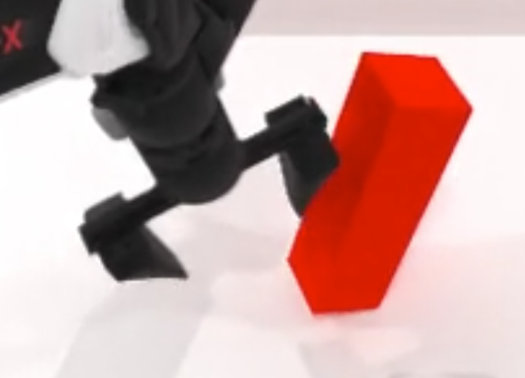

用户回放：约28秒，夹爪接近/碰到长块而未完成稳定抓取；用户认为也是识别偏差，并怀疑指令中的lift使模型选择立着夹取，询问平着夹住再上抬是否可行。

截图可见：夹爪主体与长块邻近，一侧指爪靠近长块侧面；单帧不能精确判定三维抓取姿态、接触时序或语言导致的姿态变化。

原因假设：可能存在对准、接近姿态/方向或闭合时机偏差；语言lift也可能通过学习到的关联影响动作，但没有因果证据。两例seed与物块位置不同，不能由100011/100012对比归因lift。

优化方向：按“平着抓”为夹爪从侧面稳定对夹仍直立物块理解，夹住后再竖直抬臂可满足lift这一步，不需要先把物块放倒。是否更优需对照成功示教和避碰净空。完整评测还要求物块到目标垫、右夹爪张开，只有抬起不够。

日志核对：实际指令“Lift the red block with your left arm.”；28.0s=frame280/action41/chunk0（1–50），不是块切换。失败，800/800动作、16块；动作50中心降低6.44cm、100降低7cm并横倒，块边界未采样到正抬升。专家先grasp_actor再抬z=0.1m；姿态选择不读lift。

训练建议：继续核查并重采样稳定接近—闭合—提起示教；另核完整seen指令池是否进入E0训练，候选为同clean轨迹训练期采样合法同任务seen指令。语言假设先做固定图像/状态/权重/随机状态的离线预测对照，不能直接改评测指令或加入lift专属姿态规则。 采样权重仅由允许示教统计产生，不使用评测失败/环境打分。通用边界见训练建议575行起。 详细方案见“训练建议”页。

#9 open_laptop-demo_clean-100010：用户回放与截图

归属：表单 #9，seed=100010（用户已确认）。
阶段：Approach（初判）。时间：28秒左右。
来源：2026-10-11 用户截图与回放描述。动态过程依据用户回放，不由单帧证明。
 | 初始：盖与底座有间隙
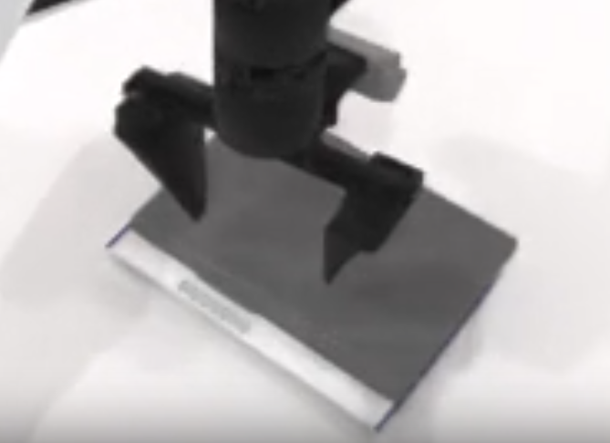
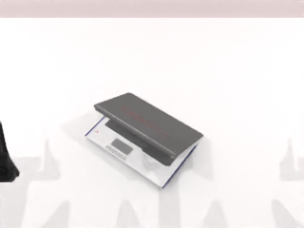

 | 动作50后：接近合盖
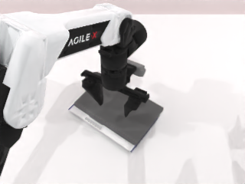

用户回放：约28秒盖子接近合上。用户最初询问是否为合盖任务及判定是否有误，随后补充：夹爪竖直从外侧接触屏幕背板，未从内侧接近。

截图可见：用户图中夹爪位于盖板上方，盖与底座接近闭合；补充相机图初始有间隙，动作50后及终态接近合盖。图像不能量出铰链角或确定实际接触力方向。

原因假设：从屏幕背板外侧竖直接近可能压盖或推闭，未建立能沿铰链开盖方向拉起的边缘接触。内侧接近为候选而非所有型号唯一正确方式；当前不支持“合上已成功但判定漏报”。

优化方向：对照该型号的专家接触点0（初抓）与1（屏幕操作），先接近可抓屏幕边缘，建立稳定接触后沿开盖方向拉起；内侧/边缘侧向接近需检查缝隙与避碰。避免用向下按盖替代开盖，也不把所有笔记本硬编码为统一内侧路径。

日志核对：实际指令为Pull the screen of the portable folding Toshiba laptop.；目标是打开。28s=frame280/action44/chunk0（1–50）。失败，700/700动作、14块；成功要求q≥qmin+0.4(qmax−qmin)，且执行臂TCP距操作点<0.1m。根部固定，位姿不变不能证明屏幕没动；铰链角/距离日志缺失。

训练建议：优先核查该型号成功示教中屏幕接触—建立夹持—沿铰链开盖窗口并增加采样；检查图像、开合和动作对齐。推理观察不足可另设短窗口对照。后续只读记录铰链角、限位、TCP至操作点距离，才能区分打开不足和距离条件失败。 采样权重仅由允许示教统计产生，不使用评测失败/环境打分。通用边界见训练建议575行起。 详细方案见“训练建议”页。

#10 open_laptop-demo_clean-100011：用户回放与截图

归属：表单 #10，seed=100011（用户已确认）。
阶段：Approach（初判）。时间：21秒左右。
来源：2026-10-12 用户截图与回放描述。动态过程依据用户回放，不由单帧证明。

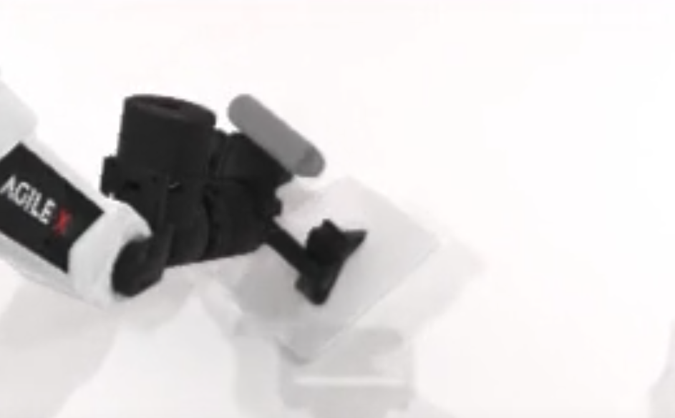

用户回放：约21s仍从屏幕外侧接近。用户观察夹爪试图跨电脑较宽的前后边缘夹取，认为开口不足，接触反而推闭屏幕。建议夹住屏幕长边的薄缘后开盖，或双爪从内侧推动。

截图可见：夹爪靠近笔记本盖板，指爪张开。单帧不能确定所跨尺寸、最大开口、接触先后或施力方向。推闭过程依据用户回放。

原因假设：从外侧接近且夹持方向可能跨越过宽尺寸，未建立有效薄缘接触，碰撞方向可能推动合盖。尚不能确认超过夹爪开口，也不能据此确诊视觉识别错误。

优化方向：将上下夹持理解为在屏幕长边薄缘夹住两面、跨厚度闭合，需核缝隙与可达性。夹持后末端沿铰链轨迹运动，腕部姿态随动。薄边是候选，兼顾开口、稳定接触与避碰。双爪内侧推开待示教与协同验证。

日志核对：21s=frame210/action33/chunk0。实际指令Hold the metal laptop steady, lift lid.；型号base10，操作臂right。E0失败，700/700动作、14块。当前源码要求铰链≥可动范围40%位置且右臂TCP距屏幕操作点<10cm；日志缺角度、距离及开口几何。

训练建议：核base10成功示教中接近薄缘、闭合与沿铰链开盖窗口，检查图像/状态/动作对齐并温和提高窗口采样。保留不同型号覆盖。若允许示教已有双臂操作可核协同时序；不新增采集轨迹训练或按任务写死路径。 采样权重仅由允许示教统计产生，不使用评测失败/环境打分。通用边界见训练建议575行起。 详细方案见“训练建议”页。

#12 place_empty_cup-demo_clean-100010：用户回放与截图

归属：表单 #12，seed=100010（依据唯一失败视频及154秒时长匹配，用户本条未写seed）。
阶段：Placement（初判）。时间：154秒左右。
来源：2026-10-12 用户截图与回放描述。动态过程依据用户回放，不由单帧证明。

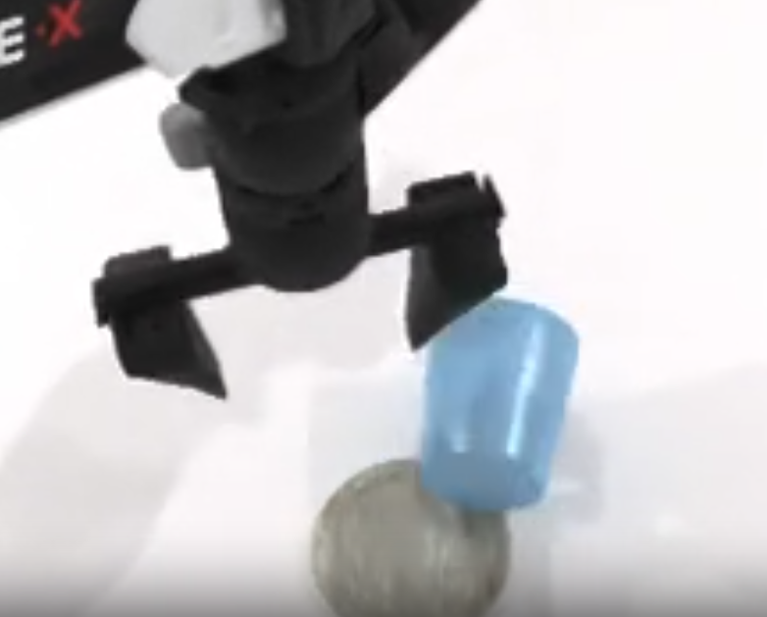

用户回放：约154s，先抓住杯子但放在杯垫边缘。随后疑似尝试重新夹取，夹爪未先抬升至避碰位置，指爪与杯沿重叠时下压使杯子飞出。建议先直上再移位至视野较完整的位置，再观察修正。

截图可见：杯子倾斜、位于杯垫一侧，张开指爪靠近杯沿。单帧不能确认接触力、前序释放状态或杯子飞出的过程；动态顺序依据用户回放。

原因假设：放置对齐偏差后，撤离/再接近路径与杯口交叠，可能造成杯沿碰撞并放大误差。模型是否有重新夹取意图、视觉遮挡是否为致因仍待核，不能直接定为没有新观察。

优化方向：杯子稳定支撑并释放后，先沿有空间的方向脱离杯沿，再移位，取新观察修正。直上是候选，不固定所有姿态的撤离方向或高度。首次放置需先对齐杯/杯垫功能点；不把纠错改成环境重置。

日志核对：154s=frame1540/action253/chunk5（251–300），250步后已有新观察。500/500动作、10块失败。杯原点250至300平移约8.6cm；原点250时距杯垫原点约5.9cm，不能等同功能点误差。判定要求功能点平面<3.5cm、高度差<1.5cm且双爪张开。

训练建议：核允许成功示教的对准、落杯、释放、撤离窗口并提高阶段采样，检查状态/动作对齐。源码示教释放后沿末端局部轴回撤5cm，需核姿态后理解为避碰。短执行窗口可单独对照，但253步距新观察仅3步，不能假定缩短就能修复；额外失败纠错轨迹不直接用于训练。 采样权重仅由允许示教统计产生，不使用评测失败/环境打分。通用边界见训练建议575行起。 详细方案见“训练建议”页。

#14 place_container_plate-demo_clean-100010：用户回放与截图

归属：表单 #14，seed=100010（依据本任务唯一失败视频匹配，用户本条未写seed）。
阶段：Grasp（初判）。时间：210秒左右。
来源：2026-10-12 用户截图与回放描述。动态过程依据用户回放，不由单帧证明。

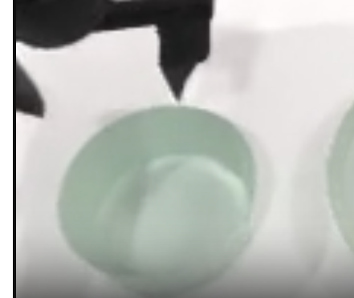

用户回放：反复用黑色指爪尝试从两侧跨整个碗夹取，未夹碗缘，用户认为最大开口仍不够，持续碰碗而未拿起。怀疑Use…bowl to grab…指令理解有误。约210s截图是代表性碰碗时刻，没有单一首次错误点。

截图可见：碗开口朝上，指爪靠近碗上方/边缘。单帧不能测最大开口、确认闭合接触或推断语言理解。反复接触与未拿起依据用户回放。

原因假设：夹持跨度/接触位置不匹配，可能无法形成有效对向接触。指令Use the…bowl to grab the container有工具角色歧义，但真实目标是抓起碗并放盘。不把正常使用机械爪抓碗判为语义错误。

优化方向：先核002_bowl/base2成功示教与左臂接触点2，检查夹持位置、朝向、闭合时机及夹爪开口。碗缘或局部碗壁夹持为候选，需接触稳定与避碰验证。语言只从允许原始指令池核查等价表达，不改正式评测指令。

日志核对：210s=frame2100/action353/chunk7；350步后已有新观察。失败400/400动作、8块；同场景专家通过。边界采样碗原点平移最多约6.46cm，高度无明显上升；终态与盘原点x差约19.17cm。日志不含逐步接触或最大开口。

训练建议：核成功示教的接近碗缘/局部壁面、闭合、抬起窗口，检查图像与动作对齐并温和增采样，覆盖碗/杯型号。另查允许seen池是否有无歧义等价表达及训练保留方式。几何和语言分别对照，不新增轨迹训练、任务专属夹持脚本或篡改评测文本。 采样权重仅由允许示教统计产生，不使用评测失败/环境打分。通用边界见训练建议575行起。 详细方案见“训练建议”页。

#16 turn_switch-demo_clean-100012：用户回放与截图

归属：表单 #16，seed=100012（依据本任务唯一失败视频匹配，用户本条未写seed）。
阶段：Targeting（初判）。时间：30秒左右。
来源：2026-10-12 用户截图与回放描述。动态过程依据用户回放，不由单帧证明。
 | 初始左腕：开关靠右裁切
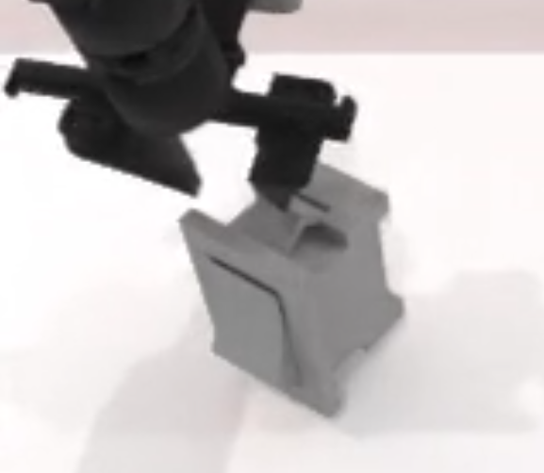


 | 初始右腕：基本看不到开关


用户回放：约30s先反复碰上方凸起，随后从左、右、后侧接触，但未到用户认为有效的前面。用户怀疑观察/操作部位识别有误，建议腕相机绕工件一周观察后规划。

截图可见：指爪位于开关上方、靠近凸起。初始左腕图开关靠右裁切，右腕图基本无开关；主相机可见整体。50步后左腕仍只覆盖部分区域。不能由这些帧确认遮挡致因或具体碰到哪一link。

原因假设：可能定位到无效部位或接近方向不合适，腕部视野覆盖有限可能参与。上方凸起是否为无效部位、模型是否自觉纠错均未确诊。模型资产区分可动toggle_button与固定switch_frame，应按可动件及操作点核接触。

优化方向：优先核base0成功示教的操作部位、闭合指爪接近方向与拨动动作。局部后撤/侧移到更可见且避碰的位置作为主动观察候选，再取三视角。整圈扫视需历史利用机制，当前不直接添加固定绕圈动作。

日志核对：30s=frame300/action47/chunk0。失败400/400动作、8块；专家左臂、056_switch/base0通过。策略输入为主/左腕/右腕RGB+关节+文字；已存n_obs_steps=1。当前资产阈值q≥0.491rad，日志无qpos，根部固定不能据位姿不变判断按钮运动。

训练建议：核三路图像顺序、同步、预处理与有效部位可见性。温和提高成功示教中定位操作点、接近、触动窗口采样，保留型号/朝向覆盖。局部观察优先核原示教支持；整圈历史融合属于需改输入/训练的另项实验，不把特权部件位姿输入策略。 采样权重仅由允许示教统计产生，不使用评测失败/环境打分。通用边界见训练建议575行起。 详细方案见“训练建议”页。

#18 open_microwave-demo_clean-100010：用户回放与截图

归属：表单 #18，seed=100010（依据本任务唯一失败视频及500秒时间匹配，用户本条未写seed）。
阶段：Grasp（初判）。时间：500秒左右。
来源：2026-10-12 用户截图与回放描述。动态过程依据用户回放，不由单帧证明。
 | 800步左腕：把手附近可见
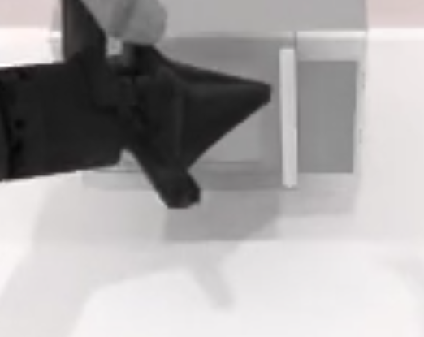
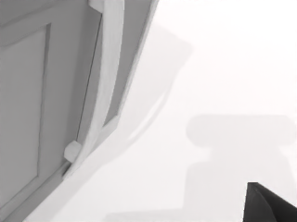

 | 800步右腕：基本无目标


用户回放：用户感觉约1–2min后开始对准白色把手，但持续闭合夹爪戳杆，未跨住杆再拉。约500s截图为一次代表性尝试。建议按门的整体面，从垂直该面的方向接近凸起件夹取。

截图可见：近闭合指爪位于白色竖杆附近。800步左腕图能看到门与把手附近区域，右腕基本无目标；不能由单帧证明已识别把手、实际接触或夹住。

原因假设：接近把手时夹爪近闭合，可能未让指爪跨住把手截面，形成戳碰而非有效夹持拉动。门面法向接近是候选，不等于闭合方向。模型是否已理解把手、视觉与控制各自影响未确诊。

优化方向：到把手前张开并对准，使指爪跨住杆截面；闭合方向应避免沿杆长轴，检查杆—门间隙与碰撞。稳定夹持后沿门铰链轨迹拉开并调整腕姿。表面法向预接近需按具体几何验证，不套用于所有凸起。

日志核对：500s=frame5000/action840/chunk16（801–850）。800步左爪状态0.00345，837–843步指令约0.014–0.051，接近闭合端；非物理开口/力。门边界最大约4.17°，成功阈值54°。1500/1500动作、30块失败；同场景专家左臂base1通过。

训练建议：核允许成功示教的张开、把手对准、闭合、沿铰链拉动窗口及图像/动作对齐，温和增采关键窗口。可另测夹爪维度损失权重，不直接强制某任务张开。专家已有松开重定位分支，但不能直接把读取真门角的脚本接入策略。 采样权重仅由允许示教统计产生，不使用评测失败/环境打分。通用边界见训练建议575行起。 详细方案见“训练建议”页。

